概略
システム名 |  |  | （システム名をここに記入すると全体に反映される） |  | 資料名 | システム概略設計書 |  | WBS番号 | 0.0.0 | 担当・日付 | 苗字 | YYYY/MM/DD

 | 1 | システム概略
 |  | 1) | システムの目的
 |  |  | 本システムの目的は、過去問や時間割などPM学生にとって有益な情報を提供することである。

 |  | 2) | システムの主要機能
 |  |  | 本システムの主要な機能は下記の通りである。
 |  |  | ① | 過去問閲覧機能： ユーザに専門科目のテストの過去問情報を提供する。
 |  |  | ② | 時間割閲覧機能： ユーザにセメスターごとの時間割情報を提供する。
 |  |  | ③ | 成果物閲覧機能： ユーザにディズニープロジェクトやPM実験の発表スライドやword文書を提供する。

 |  | 3) | システムの全体構成
 |  |  | 本システムは、Webを経由したクライアントサーバ方式でサービスを提供する。
 |  |  | 本システムの全体構成図を下記に示す。
図

 |  |  |  |  |  | 図１ システム構成図
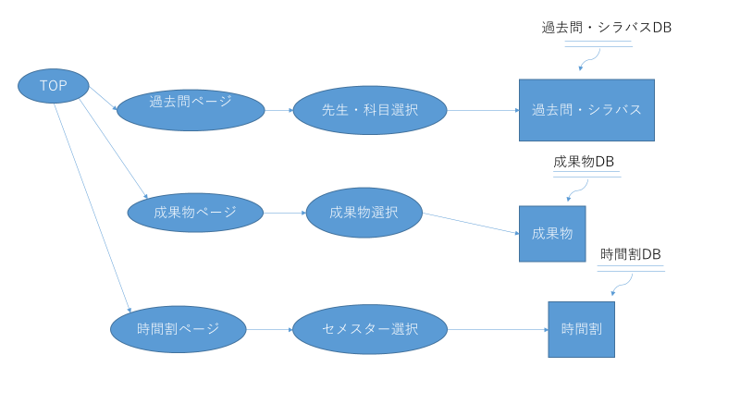
 |  | 4) | システム利用の流れ
 |  |  | 本システムを利用した業務・作業の大まかな流れは右図の通りである。

 |  |  |  |  |  |  | 図２ システム利用の流れ

画面１
システム名 |  |  | （システム名をここに記入すると全体に反映される） |  | 資料名 | システム画面設計書 | WBS番号 | 0.0.0 | 担当・日付 | 苗字 | YYYY/MM/DD

 | ３ | システム画面設計
 |  | 1) | システム画面一覧
 |  | 下表に本システムで開発するシステム画面を記す。
 |  | 機能ID |  | 画面名 | 画面の概要 |  |  | 凡例
端子
 |  | 1 |  | ログイン | システムへアクセスしたユーザにログイン画面を表示
 |  | 4 |  | ログイン失敗 | ログイン処理に失敗した場合に表示
画面
 |  | 5 |  | メニュー

判断

 |  |  |  |  |  |  |  | 画面遷移（遷移条件を付近に記入）

 |  | 2) | 画面遷移図
 |  | 下図に本システムの画面遷移図を示す。
成功
スタート
1 ログイン
ログイン判定
5 メニュー

ログイン
ボタン押下
失敗

4 ログイン失敗

戻る
リンク押下

画面２
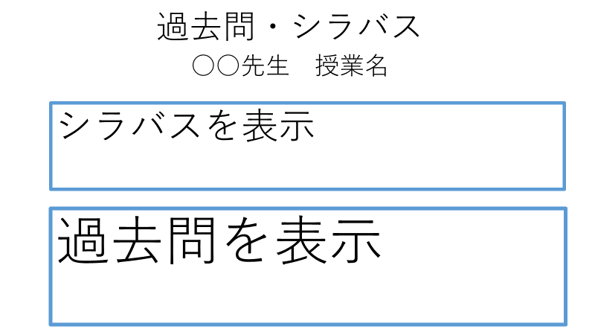
システム名 |  | （システム名をここに記入すると全体に反映される） |  | 資料名 | システム画面設計書 | WBS番号 | 0.0.0 | 担当・日付 | 苗字 | YYYY/MM/DD

 | 3) | 画面レイアウト
 | 下記に各画面のレイアウトを示す。

 |  | ① | シラバス・過去問表示画面

処理
システム名 |  |  | （システム名をここに記入すると全体に反映される） |  | 資料名 | システム処理設計書 | WBS番号 | 0.0.0 | 担当・日付 | 苗字 | YYYY/MM/DD

 | 1 | システム処理フロー
 |  | 下図に本システムで開発するシステム処理のフローを示す。
 | 機能ID |  |  | 3 |  | 機能ID | 機能ID
 | 処理名 |  |  | ログイン処理 |  | 処理名 | 処理名
ログインボタン押下

各変数へ入力値をセット

IDに対するパスワード問合せ
顧客情報テーブル

 |  |  |  |  |  |  |  |  |  |  | 凡例
ボタン押下
IDが存在する
No

Yes
処理

パスワードの
正誤確認
No
判断

Yes
テーブル

メニュー画面
表示
ログイン失敗
画面表示

 |  |  |  |  |  |  |  |  |  |  | 処理の流れ

